EX 1
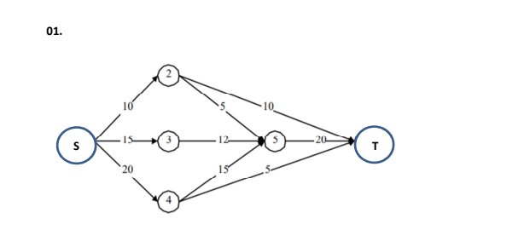
Fluxo máximo |  |  |  |  | Restrições
De | Para | XIJ |  | Distância/Capaciade | Nó | Fluxo liquido |  | Entrada - saída
S | 2 | 10 | <= | 10 | 2 | 0 | = | 0
S | 3 | 5 | <= | 15 | 3 | 0 | = | 0
S | 4 | 20 | <= | 20 | 4 | 0 | = | 0
2 | 5 | 0 | <= | 5 | 5 | 0 | = | 0
2 | T | 10 | <= | 10
3 | 5 | 5 | <= | 12
4 | 5 | 15 | <= | 15
4 | T | 5 | <= | 5
5 | T | 20 | <= | 20

Função Objetivo
Max floxo a partir de S |  | 35

EX 2
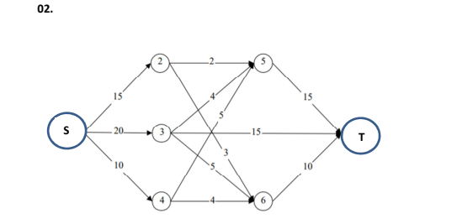
Fluxo máximo |  |  |  |  | Restrições
De | Para | XIJ |  | Distância/Capaciade | Nó | Fluxo liquido |  | Entrada - saída
S | 2 | 5 | <= | 15 | 2 | 0 | = | 0
S | 3 | 20 | <= | 20 | 3 | 0 | = | 0
S | 4 | 9 | <= | 10 | 4 | 0 | = | 0
2 | 6 | 3 | <= | 3 | 5 | 0 | = | 0
2 | 5 | 2 | <= | 2 | 6 | 0 | = | 0
3 | 5 | 4 | <= | 4
3 | T | 13 | <= | 15
3 | 6 | 3 | <= | 5
4 | 5 | 5 | <= | 5
4 | 6 | 4 | <= | 4
5 | T | 11 | <= | 15
6 | T | 10 | <= | 10

Função Objetivo
Max floxo a partir de S |  | 34

EX 3
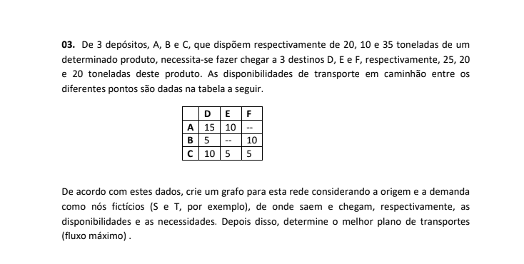
Fluxo máximo |  |  |  |  | Restrições
De | Para | XIJ |  | Distância/Capaciade | Nó | Fluxo liquido |  | Entrada - saída
S | A | 20 | <= | 20 | A | 0 | = | 0
S | B | 10 | <= | 10 | B | 0 | = | 0
S | C | 20 | <= | 35 | C | 0 | = | 0
A | D | 15 | <= | 15 | D | 0 | = | 0
A | E | 5 | <= | 10 | E | 0 | = | 0
B | D | 0 | <= | 5 | F | 0 | = | 0
B | F | 10 | <= | 10
C | D | 10 | <= | 10
C | E | 5 | <= | 5
C | F | 5 | <= | 5
D | T | 25 | <= | 25
E | T | 10 | <= | 20
F | T | 15 | <= | 20

Função Objetivo
Max floxo a partir de S |  | 50

